estructuraFamiliar
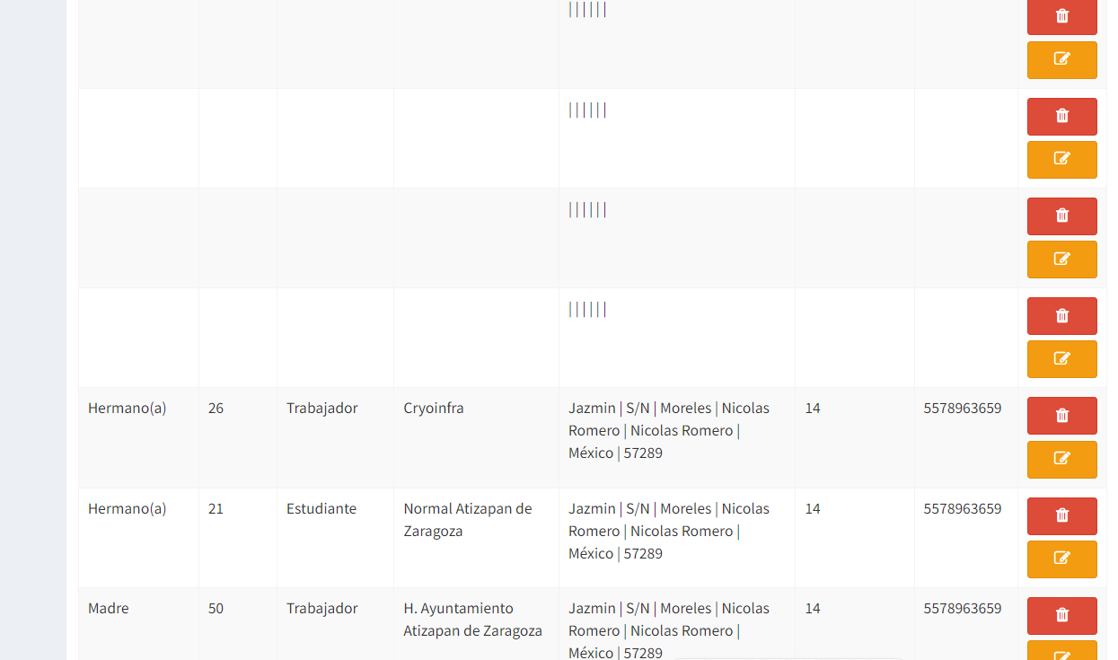
Parentesco | Edad | Ocupacion | Donde labora o estudia | calle | numero | colonia | Delegacion / municipio | Ciudad | Estado | CP | Tiempo de resindir | Teléfono | Aguascalientes
Padre | 53 | Ama de casa | N/A | Jazmin | S/N | Moreles |  | Nicolas Romero | México | 57289 | 14 | 5578963659 | Baja California
Madre | 50 | Trabajador | H. Ayuntamiento Atizapan de Zaragoza | Jazmin | S/N | Moreles | Nicolas Romero | Nicolas Romero | México | 57289 | 14 | 5578963659 | Baja California Sur
Hermano(a) | 26 | Trabajador | Cryoinfra | Jazmin | S/N | Moreles |  | Nicolas Romero | México | 57289 | 14 | 5578963659 | Campeche
Hermano(a) | 21 | Estudiante | Normal Atizapan de Zaragoza | Jazmin | S/N | Moreles | Nicolas Romero | Nicolas Romero | México | 57289 | 14 | 5578963659 | Chiapas
Hermano(a) | 21 | Estudiante | Normal Atizapan de Zaragoza | Jazmin | S/N | Moreles | Nicolas Romero | Nicolas Romero | México | 57289 | 14 | 5578963659 | Chihuahua
Abuelo(a) | 21 | Estudiante | Normal Atizapan de Zaragoza | Jazmin | S/N | Moreles | Nicolas Romero | Nicolas Romero | México | 57289 | 14 | 5578963659 | Ciudad de México
Tio(a) | 21 | Estudiante | Normal Atizapan de Zaragoza | Jazmin | S/N | Moreles | Nicolas Romero | Nicolas Romero | México | 57289 | 14 | 5578963659 | Coahuila
Hijo(a) | 21 | Estudiante | Normal Atizapan de Zaragoza | Jazmin | S/N | Moreles | Nicolas Romero | Nicolas Romero | México |  | 14 | 5578963659 | Colima
Hijo(a) | 21 | Estudiante | Normal Atizapan de Zaragoza | Jazmin | S/N | Moreles | Nicolas Romero | Nicolas Romero | México |  | 14 | 5578963659 | Durango
Abuelo(a) | 21 | Estudiante | Normal Atizapan de Zaragoza | Jazmin | S/N | Moreles | Nicolas Romero | Nicolas Romero | México |  | 14 | 5578963659 | Guanajuato
 |  |  |  |  |  |  |  |  |  |  |  |  | Guerrero
 |  |  |  |  |  |  |  |  |  |  |  |  | Hidalgo
 |  |  |  |  |  |  |  |  |  |  |  |  | Jalisco
 |  |  |  |  |  |  |  |  |  |  |  |  | México
 |  |  |  |  |  |  |  |  |  |  |  |  | Michiacán
 |  |  |  |  |  |  |  |  |  |  |  |  | Morelos
 |  |  |  |  |  |  |  |  |  |  |  |  | Nayarit
 |  |  |  |  |  |  |  |  |  |  |  |  | Nuevo León
 |  |  |  |  |  |  |  |  |  |  |  |  | Oaxaca
 |  |  |  |  |  |  |  |  |  |  |  |  | Puebla
 |  |  |  |  |  |  |  |  |  |  |  |  | Querétaro
 |  |  |  |  |  |  |  |  |  |  |  |  | Quintana Roo
 |  |  |  |  |  |  |  |  |  |  |  |  | San Luis Potosí
 |  |  |  |  |  |  |  |  |  |  |  |  | Sinaloa
 |  |  |  |  |  |  |  |  |  |  |  |  | Sonora
 |  |  |  |  |  |  |  |  |  |  |  |  | Tabasco
 |  |  |  |  |  |  |  |  |  |  |  |  | Tamaulipas
 |  |  |  |  |  |  |  |  |  |  |  |  | Tlaxcala
 |  |  |  |  |  |  |  |  |  |  |  |  | Yucatán
 |  |  |  |  |  |  |  |  |  |  |  |  | Zacatecas

